ENUNCIADO
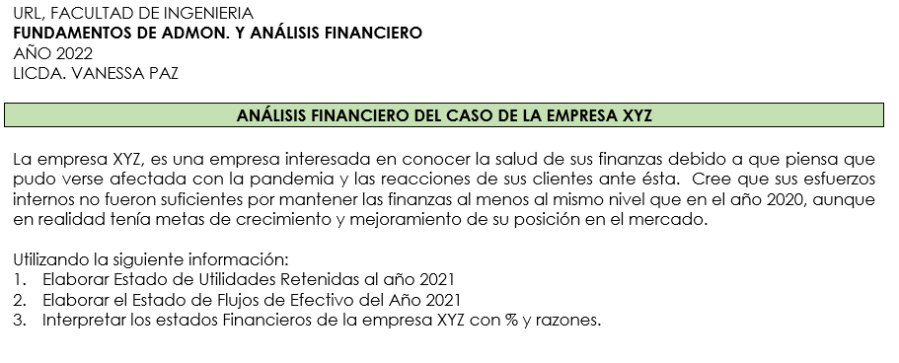

EMPRESA XYZ
EMPRESA XYZ, S.A. |  |  |  |  |  | EMPRESA XYZ, S.A. |  |  |  |  |  |  | RAZONES FINANCIERAS
ESTADOS DE RESULTADOS |  |  |  |  |  | BALANCE GENERAL |  |  |  |  |  |  | EMPRESA XYZ, S.A.
Del 01 de enero al 31 de diciembre de cada año |  |  |  |  |  | Al 31 de diciembre |  |  |  |  |  |  | AÑO 2020-2021
Expresado en millones de dólares, excepto en los datos por acción |  |  |  |  |  | Expresado en millones de dólares |  |  |  |  |  |  |  |  | AÑO 2021 | AÑO 2020 | PROM. INDUSTRIA | COMENTARIO
 |  |  |  |  |  |  |  |  |  |  |  |  | RAZONES DE LIQUIDEZ
 | AÑO 2021 | %V | AÑO 2020 | %V | %H |  | AÑO 2021 | %V | AÑO 2020 | %V | %H |  | Razón Circulante | Activo Corriente | 3.2 | 3.7 | 4.2 | Si posee suficiente capacidad de pago en el corto plazo a partir de los activos más líquidos que posee. En el 2021, cada dólar que tiene de deduda por vencer a menos de un año, tiene $3.2 para cubrirlo. Sin embargo, en el 2020 y la competencia muestran una mayor capacidad.
Ventas Netas | $3,000.00 | 100.0% | $2,850.00 | 100.0% | 5.3% | ACTIVOS |  |  |  |  |  |  |  | Pasivo Corriente
Costo de Ventas | $2,100.00 | 70.0% | $2,000.00 | 70.2% | 5.0% | Efectivo y valores negociables | $10.00 | 0.5% | $80.00 | 4.8% | -87.5% | $-70.00
Gastos de Operación | $516.20 | 17.2% | $497.00 | 17.4% | 3.9% | Cuentas por cobrar | $375.00 | 18.8% | $315.00 | 18.8% | 19.0% | $60.00 | Razón Rápida | Activo Corriente - Inventarios | 1.2 | 1.8 | 2.1 | Si la empresa no tiene facilidad para vender rápidamente su inventario, su capacidad de pago en el corto plazo, baja muchísimo y se ve un poco comprometida, al solo tener $1.20 por cada dólar de deuda. En el 2021, solo le quedan $0.20 de margen. | *produjo más de lo que pudo vender
Depreciación | $100.00 | 3.3% | $90.00 | 3.2% | 11.1% | Inventarios | $615.00 | 30.8% | $415.00 | 24.7% | 48.2% | $200.00 |  | Pasivo Corriente
Utilidad antes de intereses e impuestos (EBIT) | $283.80 | 9.5% | $263.00 | 9.2% | 7.9% | Total de Activos Corrientes | $1,000.00 | 50.0% | $810.00 | 48.2% | 23.5%
Intereses | $88.00 | 2.9% | $60.00 | 2.1% | 46.7% | Planta y Equipo Neto | $1,000.00 | 50.0% | $870.00 | 51.8% | 14.9% | $130.00
Utilidad antes de Impuestos (EBT) | $195.80 | 6.5% | $203.00 | 7.1% | -3.5% | TOTAL DE ACTIVOS | $2,000.00 | 100.0% | $1,680.00 | 100.0% | 19.0% |  | ADMINISTRACION DE ACTIVOS
Impuestos | $78.30 | 2.6% | $81.00 | 2.8% | -3.3%
Ingreso Neto (Utilidad Neta) | $117.50 | 3.9% | $122.00 | 4.3% | -3.7% | PASIVOS Y CAPITAL CONTABLE |  |  |  |  |  |  | Rotación de Inventarios | Costo de Ventas | 3.4 | 4.8 | 8 | No se esta siendo muy eficiente en el manejo del inventario, ya que la empresa logra vaciar sus bodegas en el período de un año 3.4 veces en el 2021 y su competencia lo hace hasta 8 veces.
Dividendos Preferentes | $4.00 | 0.1% | $4.00 | 0.1% | 0.0% | Cuentas por pagar | $60.00 | 3.0% | $30.00 | 1.8% | 100.0% | $30.00 |  | Inventarios
Ingreso Neto para Accionistas Comunes | $113.50 | 3.8% | $118.00 | 4.1% | -3.8% | Documentos por pagar | $110.00 | 5.5% | $60.00 | 3.6% | 83.3% | $50.00
Dividendos Comunes | $57.50 | 1.9% | $53.00 | 1.9% | 8.5% | Pasivos acumulados | $140.00 | 7.0% | $130.00 | 7.7% | 7.7% | $10.00 | PPI | 365 | 107.4 | 76.0 | 45.6 | En el 2021, la empresa disminuyó la rapidez con la que logra generar ventas en días, sus productos pasaron almacenados 31 días más que el año 2020. La competencia logró venderlo en 60 días menos.
Utilidades a retener del Período | $56.00 | 1.9% | $65.00 | 2.3% | -13.8% | Total Pasivos Corrientes | $310.00 | 15.5% | $220.00 | 13.1% | 40.9% |  | (Periodo promedio del inventario) | Rotación de Inventarios
 |  |  |  |  |  | Obligaciones a largo plazo | $754.00 | 37.7% | $580.00 | 34.5% | 30.0% | $174.00
 |  |  |  |  |  | Acciones Preferentes (400,000 acciones) | $40.00 | 2.0% | $40.00 | 2.4% | 0.0% | $-
Datos de Acción: |  |  |  |  |  | Acciones Comunes (50,000,000 acciones) | $130.00 | 6.5% | $130.00 | 7.7% | 0.0% | $- | Días de venta Pendientes de Cobro | Cuentas por Cobrar | 45.625 | 40.34 | 36
Cantidad de Acciones de Capital Común en Circulación | 50,000,000 |  | 50,000,000 |  |  | Utilidades retenidas | $766.00 | 38.3% | $710.00 | 42.3% | 7.9% | $56.00 | (PPC = Periodo Promedio de Cobro) | Ventas Anuales / 365
Precio por acción común: | $23.00 |  | $24.00 |  |  | TOTAL DE PASIVO MAS CAPITAL CONTABLE | $2,000.00 | 100.0% | $1,680.00 | 100.0% | 19.0%
Utilidades por acción (EPS) | $2.27 |  | $2.36 |  |  |  |  |  |  |  |  |  | Rotación de los Activos Fijos | Ventas | 3.00 | 3.28 | 3.00 | Se puede observar que existe un buen aprovechamiento de la planta y equipo para generar ventas, aunque en el 2020 lo hacia un poco mejor. En el 2021, por cada dólar que tiene invertido en activos fijos logra generar de ventas $3.00
Dividendos por Acción (DPS) | $1.15 |  | $1.06 |  |  |  |  |  |  |  |  |  |  | Activos Fijos Netos

 |  |  |  |  |  |  |  |  |  |  |  |  | Rotación de los activos Totales | Ventas | 1.50 | 1.70 | 1.80 | Esta empresa está disminuyendo su nivel de productividad, ya que cada vez aprovecha menos sus activos totatles para generar ventas. En los dos años analizados, la competencia lo hizo mejor.
 |  |  |  |  |  |  |  |  |  |  |  |  |  | Activos Totales
EMPRESA XYZ, S.A |  |  |  |  |  | EMPRESA XYZ, S.A
 |  |  |  |  |  |  |  |  |  |  |  |  | ADMINISTRACIÓN DE DEUDAS
 |  |  |  |  |  | ESTADO DE FLUJOS DE EFECTIVO
 |  |  |  |  |  | DEL 01 de enero al 31 de diciembre del 2021 |  |  |  |  |  |  | Deuda Total | Pasivo Total | 53.20% | 47.62% | 40.00% | De los activos que la empresa posee, un poco más de la mitad de ellos están siendo financiados con capital ajeno. Comparado con el resto de la industria, esta empresa hace más uso del apalancamiento financiero y por tanto, su nivel de riesgo es mayor. Si el día de hoy tviera que ser liquidada la empresa, le quedaria aprox el 47% le quedaría a los accionistas.
 |  |  |  |  |  | Expresado en millones de dólares |  |  |  |  |  |  | (Razon de deuda) | Activos Totales

 |  |  |  |  |  | FNE POR ACTIVIDADES DE OPERACIÓN |  |  |  |  |  |  | Rotación de Intereses | UAII | 3.23 | 4.38 | 6.00 | Esta empresa no tiene nivel de riesgo en el pago de los intereses en el pago de las deudas que posee, tiene suficientes utilidades para cubrirla. En el 2020 tenía más de 4 veces de lo necesario, ahora solo tiene 3 pero es suficiente.
 |  |  |  |  |  | Utilidad del periodo | $117.50 |  |  |  |  |  |  | Cargo por Intereses
 |  |  |  |  |  | + Depreciación | $100.00
 |  |  |  |  |  | Aumento en cuentas por cobrar | $(60.00) |  |  |  |  |  | RENTABILIDAD
 |  |  |  |  |  | Aumento en inventarios | $(200.00)
Ventas 2020-2021
AÑO 2021 | $3,000.00
AÑO 2020 | $2,850.00
 |  |  |  |  |  | Aumento en cuentas por pagar | $30.00 |  |  |  |  |  | Margen de Utilidad sobre Ventas | Ingreso Neto para Acc. Comunes | 3.8% | 4.1% | 5.00% | De las ventas realizadas a los dueños de la empresan le quedan casi 4 centravos de dólar para cada dólar vendido. Esto queda disponible para reinvertir en el negocio o pagarse en concepto de dividendos ya que ya pagó todos sus compromisos del período.
 |  |  |  |  |  | Aumento de pasivos acumulados | $10.00 |  |  |  |  |  |  | Ventas
 |  |  |  |  |  | Suma del FNE por actividades de operación |  |  | $(2.50)
 |  |  |  |  |  | FNE POR ACTIVIDADES DE INVERSIÓN |  |  |  |  |  |  | Generación Básica de Utilidades | EBIT | 14.2% | 15.7% | 17.20% | La empresa ha disminuido su capacidad para generar utilidades a partir del aprovechamiento de sus activos. En el 2020 logra obtener 14 centavos d eutilidad cada dólar invertido en activos. Año anterior lograba un centavo más y la competencia dos más.
 |  |  |  |  |  | Aumento en planta y equipo bruto | $(230.00) |  |  |  |  |  |  | Activos Totales
 |  |  |  |  |  | Suma del FNE por actividades de inversión |  |  | $(230.00)
 |  |  |  |  |  | Aumento de documentos por pagar | $50.00 |  |  |  |  |  | Rendimiento sobre Activos (ROA) | Ingreso Neto para Acc. Comunes | 5.68% | 7.02% | 9.00% | La empresa no está siendo muy eficiente en el aprovechamiento de los activos para generar utilidades libres para accionistas comunes. En el 2021 logra menos de 6 centavos por cada dólar invertido en activos, esto es 3 centavos menos que la competencia.
 |  |  |  |  |  | Aumento en obligaciones de largo plazo | $174.00 |  |  |  |  |  |  | Activos Totales
 |  |  |  |  |  | Pago de dividendos preferentes | $(4.00)
 |  |  |  |  |  | Pago de dividendos comunes | $(57.50) |  |  |  |  |  | Rendimiento sobre Capital Contable | Ingreso Neto para Acc. Comunes | 12.67% | 14.05% | 15.00% | La empresa está ganando por cada dólar invertido de capital propio casi 13 centavos, pero la industria gana 15. Del 2020 al 2021 disminuyó esa capacidad de generar utilidades.
 |  |  |  |  |  | Suma del FNE por actividades de financiamiento |  |  | $162.50 |  |  |  | (ROE) | Capital Contable Común
 |  |  |  |  |  | Suma del FNE del período |  |  | $-70.00 |  |  |  | Captial contable comun es todo excepto las acciones preferentes
 |  |  |  |  |  | + Saldo de efectivo al inicio del período |  |  | $80.00 |  |  |  | Utilidades por acción (UPA) | Ingreso Neto para Acc. Comunes | Q2.27 | Q2.36 |  | Como la UDAC disminuyo del 2020 al 2021, las utilidades por acción también.
 |  |  |  |  |  | Saldo de efectivo al final del periodo |  |  | $10.00 |  |  |  |  | Número de Acciones

FNE de la empresa
Suma del FNE por actividades de operación | $(2.50)
Suma del FNE por actividades de inversión | $(230.00)
Suma del FNE por actividades de financiamiento | $162.50
 |  |  |  |  |  |  |  |  |  |  |  |  | Dividendos por acción (DPA) | Dividendos Comunes | $1.15 | $1.06 |  | En el 2021 se han pagado 9 centavos más de dividendos por acción que en el año anterior, a pesar de haber tenido una UDAC más baja.
 |  |  |  |  |  |  |  |  |  |  |  |  |  | Número de Acciones

 |  |  |  |  |  |  |  |  |  |  |  |  | VALOR DE MERCADO

 |  |  |  |  |  |  |  |  |  |  |  |  | Precio/Utilidad (P/E) | Precio de mercado por acción | 10.13 | 10.17 | 12.5 | Indica qué tan dispuesto está un inversionista a pagar por cada dólar de utilidad $10.13 en el 2021. En las empresas de la competencia pagarían más por una acción de ellos.
 |  |  |  |  |  |  |  |  |  |  |  |  | Relacion precio/ Ganancia | Utilidades por Acción

 |  |  |  |  |  |  |  |  |  |  |  |  | Valor de Mercado/Valor en | Precio de Mercado por Acción | 1.28 | 1.43 | 1.7
 |  |  |  |  |  |  |  |  |  |  |  |  | Libros | Valor en Libros por Acción

MATRIZ DUPONT
 | Ventas |  |  |  | Sistema de Análisis DuPont
 | 3,000 |  |  |  | Empresa XYZ
 | menos |  |  |  | Año 2021
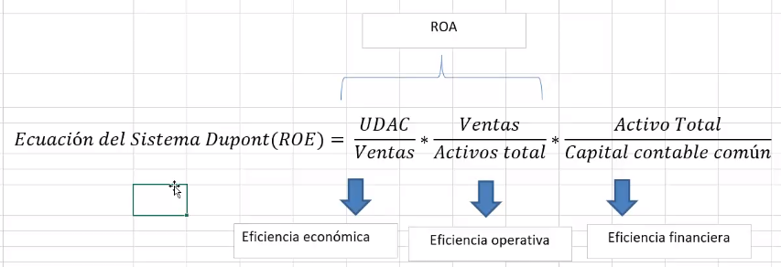
 | Costo de Ventas
 | 2,100 | Ganancia disponible para accionistas comunes
 | menos | 113 | Margen de Utilidad Neta
 |  | divididas entre | 3.78%
 | Gastos Operativos | Ventas
 | 616.2 | 3,000
 | menos
Estado de Resultados | Gastos por Intereses
 | 88.0
 | menos
 | Impuestos
 | 78 |  | multiplicado por | Rendimiento sobre los activos totales (ROA)
 | menos |  |  | 5.67%
 | Dividendos Acc. Preferentes
 | 4

 | Activos Corrientes | Ventas
 | 1,000 | 3,000 | Rotación de Activos Totales | multiplicado por |  | Retorno sobre el patromonio (ROE)
 | más | divididas entre | 1.50 |  |  | 12.67%
 | Activos Fijos Netos | Total de Activos
 | 1,000 | 2,000

Balance General | Pasivos corrientes | Total de Pasivos | Total de Pasivos + Patrimonio = Total Activos
 | 310 | 1,064 | 2,000 | Multiplicador de Apalancamiento Financiero (MAF)
 | más | más | divididas entre | 2.23
 | Deuda a Largo Plazo | Patromonio de los Accionistas | Capital Acciones Comunes
 | 754 | 936 | 896

